半角対応について
対応概要
 | 「半角換算で〇〇文字まで入力可能」といった項目の場合、
 | テキストエリアの入力文字数表示の仕方を「〇〇/〇〇文字（半角）」
 | といった形で示すように対応する。
イメージ
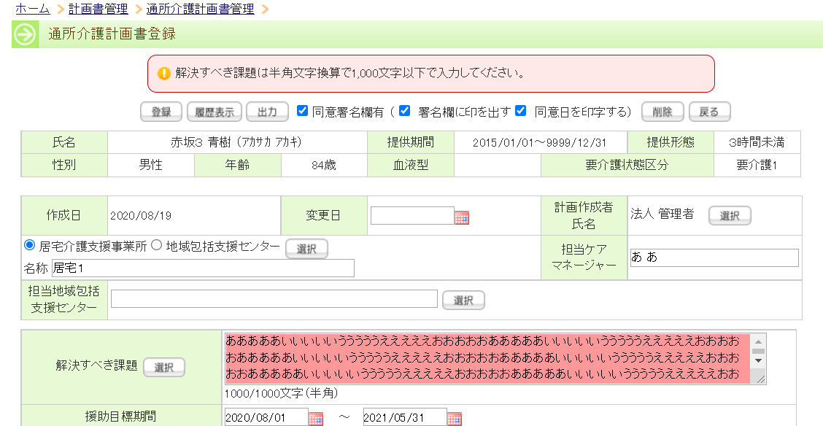

 | 対応内容
 | ・半角対応が必要なテキストエリア項目を探して対応を行う
 | ※項目一覧(1)は、半角の箇所の対応のみ、項目一覧(2)は、文字数カウンター自体の対応と、半角の場合は上記も対応。

